Sheet2
장치명 | 야구배트

비고 | 손잡이 부분에 축 연결을 위한 구멍 있음

장치명 | 야구공 | 

비고 | 줄과 연결 되어있음

장치명 | 줄자 | 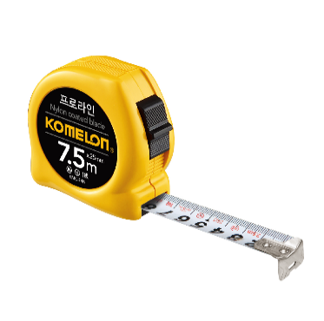
최소단위 | 1 mm

비고

장치명 | 각도기 | 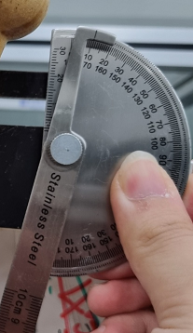
최소단위 | 1 °
측정범위 | 0 ° ~ 180 °

비고

